formula

Ocenjevanje hrane |  |  |  |  |  | score = 0,5* Z + 0,3 * R + 0,2 * D
Zdravnost (Z) |  | Raznolikost (R) | Domačnost (D)
se začne pri 50 |  | število skupin hrane | pakiranje vs krožniki
plus točke za zdrave stvari |  | raznolikost v barvah | doma vs restavracija
minus točke za nezdrave stvari |  |  | metadata (lokacija)

Zdrave hrane (plus točke) |  |  |  | Raznolikost |  |  | Domačnost
10 | listnata zelenjava (špinača, ohrovt) |  |  | R = 0,8 * S + 0,2 * B |  |  | 100 | doma narejeno
8 | barvasta zelenjava (paprika, korenje) |  |  | Raznolikost v skupinah hrane (S) |  |  | 50 | delno doma narejeno
8 | 'drevesna' zelenjava (brokoli, cvetača) |  |  | S = 0 na začetku plus točke za vsako skupino |  |  | 0 | takeout ali procesirana hrana
8 | polnovredno zrnje (kvinoja, rjav riž, oves) |  |  | 20 | zelenjava
8 | sadje |  |  | 20 | sadje
7 | stročnice (fižol, leča) |  |  | 18 | proteini (beljakovine)
7 | dobre beljakovine (piščanec, puran), gobe |  |  | 15 | žita (ogljikovi hidrati)
5 | jagodičevje (borovnice, jagode) |  |  | 12 | mlečni izdelki
4 | mlečni izdelki z nizko vsebnostjo maščob (jogurt, mleko) |  |  | 10 | pijača
3 | zelišča in začimbe (kurkuma, bazilika) |  |  | 5 | maščobe, sladkor
3 | voda ali čaj (brez sladkorja) |  |  | Raznolikost v barvah (B)
 |  |  |  | 20 točk za vsako barvo (do 5)
Nezdrave hrane (minus točke)
-15 | ocvrta hrana (ocvrt piščanec, pomfri)
-12 | procesirano meso (slanina, klobase)
-10 | rafinirani ogljikovi hidrati (bel kruh, slaščice)
-10 | sladke pijače (gaziranje pijače, sladkan čaj)
-10 | sladke sladice (torte, bonboni, čokolada)
-10 | fast food (burgerji, pizza)
-8 | velike količine sira
-8 | omake na osnovi smetane (alfredo, smetanova omaka)
-8 | procesirani prigrazki (čips, smoki, kokice)
-5 | velike količine soli (vidna sol, hrana z veliko natrija)

hrana
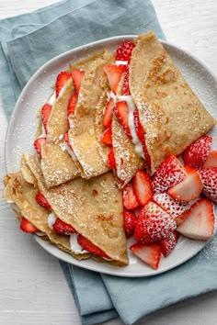

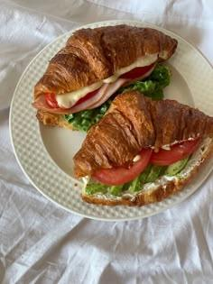
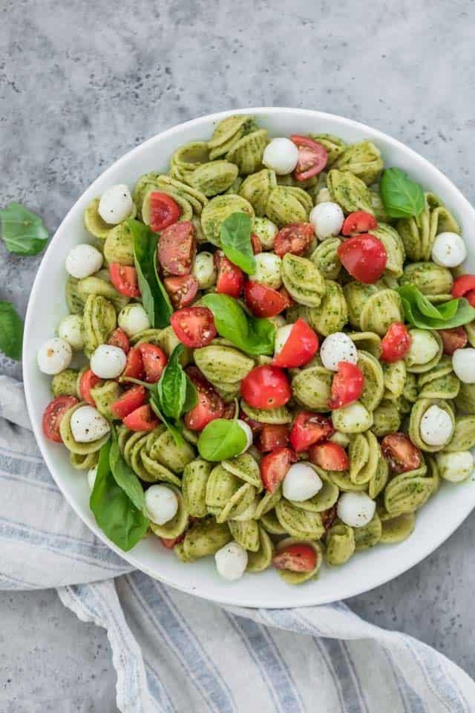
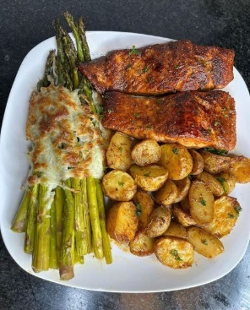

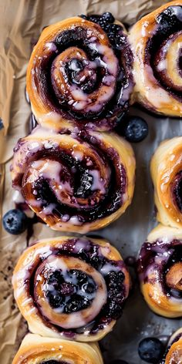

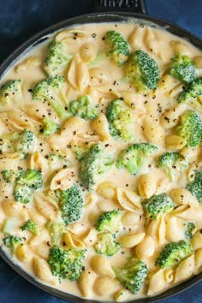
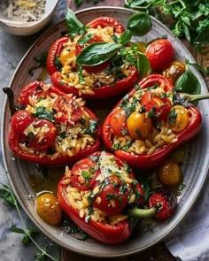
Z | 63 | Z | 48 | Z | 15 | Z | 76 | Z | 61 | Z | 48 | Z | 84 | Z | 60 | Z | 53 | Z | 80
R | 52 | D | 49.6 | D | 24 | D | 72 | D | 65.6 | D | 36 | D | 68 | D | 60 | D | 48 | D | 44
D | 100 | R | 100 | R | 0 | R | 100 | R | 0 | R | 100 | R | 100 | R | 100 | R | 100 | R | 100
skupaj | 67.1 | skupaj | 58.88 | skupaj | 14.7 | skupaj | 79.6 | skupaj | 50.18 | skupaj | 54.8 | skupaj | 82.4 | skupaj | 68 | skupaj | 60.9 | skupaj | 73.2

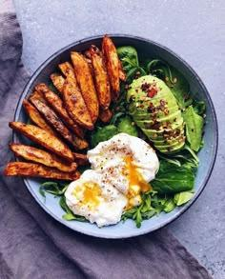
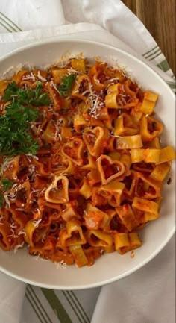
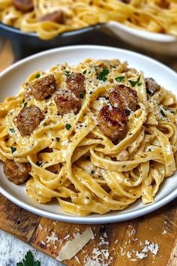
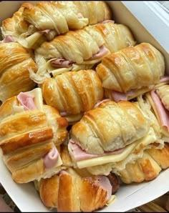

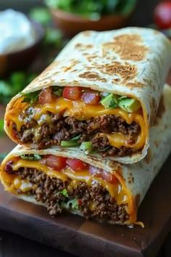
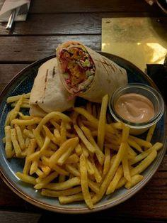
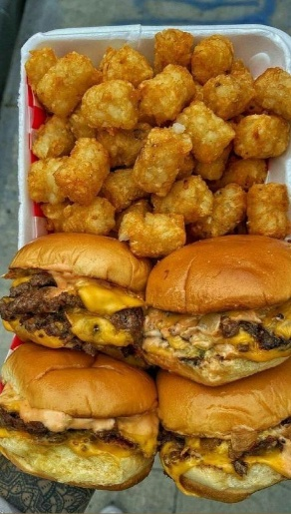

Z | 72
R | 62.4 | Z | 64 | Z | 61 |  |  |  |  | Z | 30
D | 100 | D | 38.4 | D | 40 | Z | 73 |  |  | D | 48 | Z | 24 | Z | 52 |  |  | Z | 98

skupaj | 74.72 | R | 100 | R | 100 | D | 68 | Z | 54 | R | 100 | D | 48 | D | 44 | Z | 84 | D | 80
 |  | skupaj | 63.52 | skupaj | 62.5 | R | 100 | D | 60 | skupaj | 49.4 | R | 0 | R | 0 | D | 64 | R | 100
 |  |  |  |  |  | skupaj | 76.9 | R | 0 |  |  | skupaj | 26.4 | skupaj | 39.2 | R | 100 | skupaj | 93
 |  |  |  |  |  |  |  | skupaj | 45 |  |  |  |  |  |  | skupaj | 81.2



Z | 37
R | 34.4
D | 0 |  |  |  |  |  |  |  |  | Z | 65
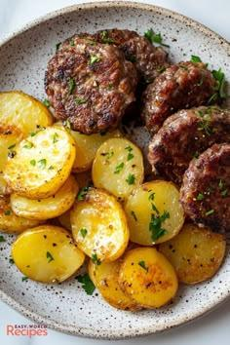

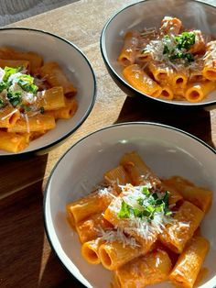
skupaj | 28.82 | Z | 55 | Z | 32 |  |  |  |  | D | 56 |  |  | Z | 45



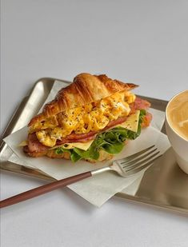
 |  | D | 34.4 | D | 25.6 | Z | 52 | Z | 58 | R | 100 |  |  | D | 32 |  |  | Z | 74
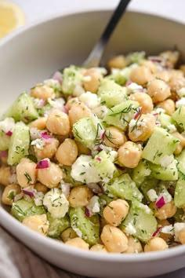
 |  | R | 100 | R | 0 | D | 48 | D | 64 | skupaj | 69.3 |  |  | R | 100 | Z | 77 | D | 64
 |  | skupaj | 57.82 | skupaj | 23.68 | R | 100 | R | 100 |  |  | Z | 73 | skupaj | 52.1 | D | 78.4 | R | 100
 |  |  |  |  |  | skupaj | 60.4 | skupaj | 68.2 |  |  | D | 37.6 |  |  | R | 100 | skupaj | 76.2
 |  |  |  |  |  |  |  |  |  |  |  | R | 100 |  |  | skupaj | 82.02
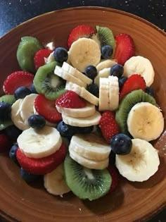
Z | 82 |  |  |  |  |  |  |  |  |  |  | skupaj | 67.78
D | 32
R | 100
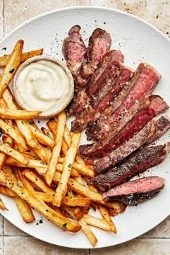
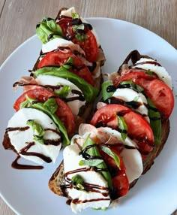
skupaj | 70.6 |  |  | Z | 55
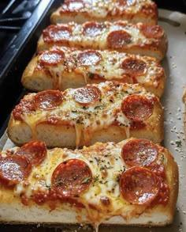
 |  |  |  | D | 48 |  |  |  |  | Z | 37 |  |  | Z | 80
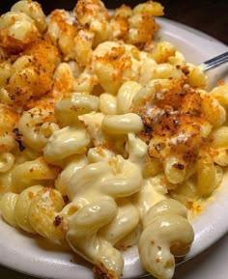
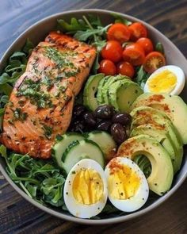

 |  | Z | 32 | R | 100 |  |  |  |  | D | 48 |  |  | D | 56 | Z | 95 | Z | 43
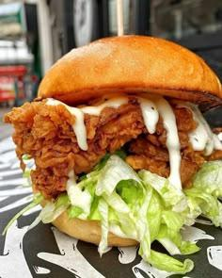
 |  | D | 25.6 | skupaj | 61.9 | Z | 25 |  |  | R | 100 |  |  | R | 100 | D | 78.4 | D | 52
 |  | R | 50 |  |  | D | 44 |  |  | skupaj | 52.9 |  |  | skupaj | 76.8 | R | 100 | R | 0
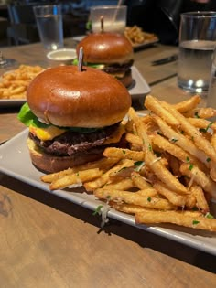

 |  | skupaj | 33.68 |  |  | R | 0 | Z | 48 |  |  | Z | 73 |  |  | skupaj | 91.02 | skupaj | 37.1
 |  |  |  |  |  | skupaj | 25.7 | D | 64 |  |  | D | 54.4
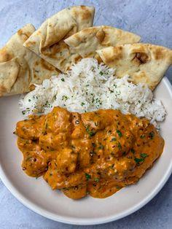
Z | 60 |  |  |  |  |  |  | R | 0 |  |  | R | 100
D | 38.4 |  |  |  |  |  |  | skupaj | 43.2 |  |  | skupaj | 72.82
R | 50
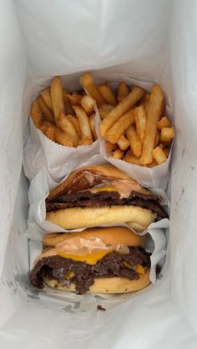
skupaj | 51.52 |  |  |  |  |  |  |  |  |  |  |  |  | Z | 17
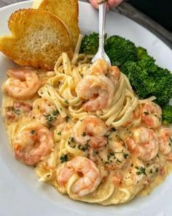
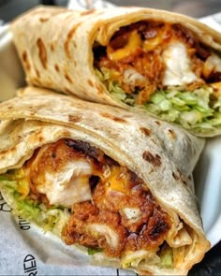
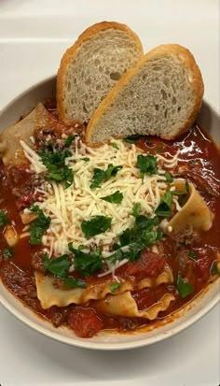
 |  | Z | 47 | Z | 73 |  |  |  |  | Z |  |  |  | D | 44

 |  | D | 64 | D | 54.4 |  |  |  |  | D |  |  |  | R | 0 | Z | 61

 |  | R | 100 | R | 25 | Z | 30 |  |  | R | 100 |  |  | skupaj | 21.7 | D | 34.4
 |  | skupaj | 62.7 | skupaj | 57.82 | D | 32 |  |  | skupaj | 20 |  |  |  |  | R | 100

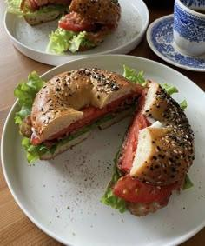
 |  |  |  |  |  | R | 0 | Z | 60 |  |  |  |  |  |  | skupaj | 60.82 | Z | 66
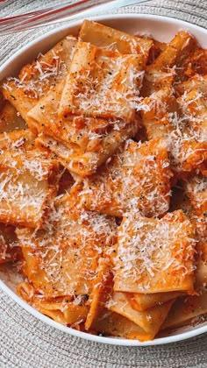
 |  |  |  |  |  | skupaj | 24.6 | D | 53.6 |  |  | Z | 54 |  |  |  |  | D | 52
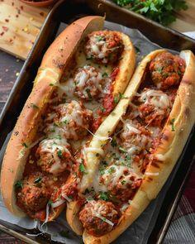
Z | 60 |  |  |  |  |  |  | R | 25 |  |  | D | 48 |  |  |  |  | R | 100
D | 56 |  |  |  |  |  |  | skupaj | 51.08 |  |  | R | 100 |  |  |  |  | skupaj | 68.6
R | 50 |  |  |  |  |  |  |  |  |  |  | skupaj | 61.4
skupaj | 56.8
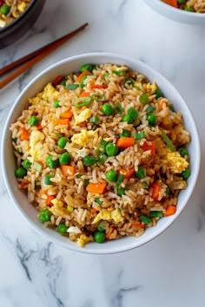
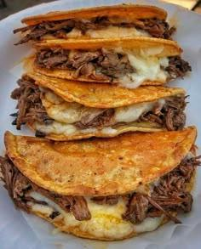
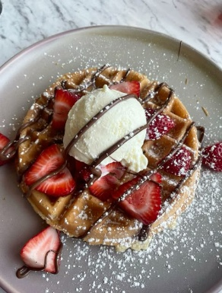
 |  | Z | 81 | Z | 57 |  |  |  |  |  |  |  |  | Z | 38

 |  | D | 58.4 | D | 44 |  |  |  |  |  |  |  |  | D | 56 | Z | 83
 |  | R | 100 | R | 50 |  |  |  |  |  |  |  |  | R | 0 | D | 68
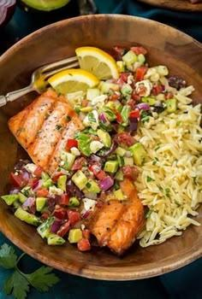
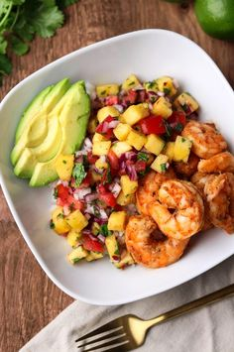
 |  | skupaj | 78.02 | skupaj | 51.7 |  |  |  |  | Z | 85 |  |  | skupaj | 35.8 | R | 100 | Z | 77
 |  |  |  |  |  |  |  |  |  | D | 73.6 |  |  |  |  | skupaj | 81.9 | D | 76
 |  |  |  |  |  |  |  |  |  | R | 100 |  |  |  |  |  |  | R | 100

Z | 73 |  |  |  |  |  |  |  |  | skupaj | 84.58 |  |  |  |  |  |  | skupaj | 81.3

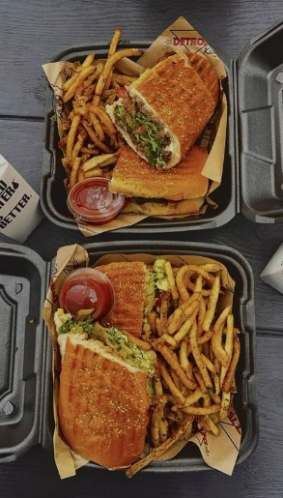
D | 54.4 |  |  |  |  | Z | 40 | Z | 41
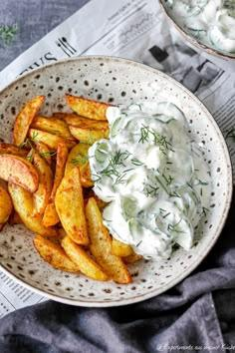
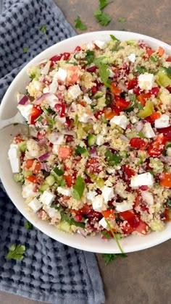
R | 100 | Z | 37 |  |  | D | 49.6 | D | 64 |  |  | Z | 81
skupaj | 72.82 | D | 29.6 |  |  | R | 100 | R | 0 |  |  | D | 41.6

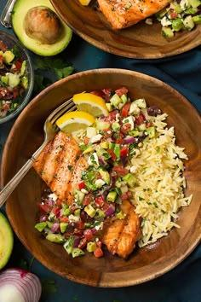
 |  | R | 50 | Z | 45 | skupaj | 54.88 | skupaj | 39.7 |  |  | R | 100 | Z | 92
 |  | skupaj | 37.38 | D | 21.6 |  |  |  |  |  |  | skupaj | 72.98 | D | 84
 |  |  |  | R | 25 |  |  |  |  |  |  |  |  | R | 100
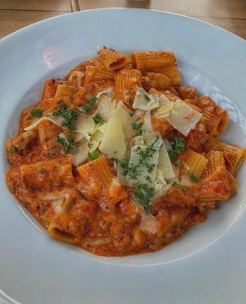
 |  |  |  | skupaj | 33.98 |  |  |  |  |  |  |  |  | skupaj | 91.2 | Z | 53
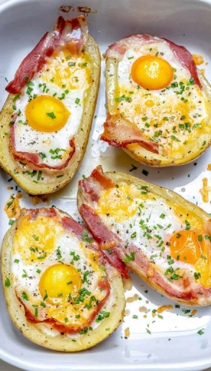

 |  |  |  |  |  |  |  |  |  | Z | 45 |  |  |  |  | D | 52 | Z | 54
 |  |  |  |  |  |  |  |  |  | D | 33.6 |  |  |  |  | R | 100 | D | 44
 |  |  |  |  |  |  |  |  |  | R | 100 |  |  |  |  | skupaj | 62.1 | R | 100
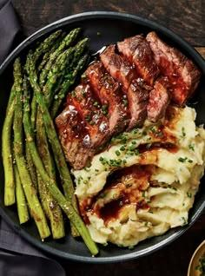
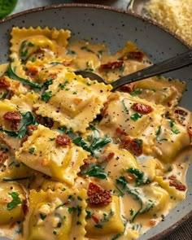
Z | 55 |  |  |  |  | Z | 69 |  |  | skupaj | 52.58 |  |  |  |  |  |  | skupaj | 60.2

D | 46.4 |  |  |  |  | D | 49.6

R | 100 | Z | 65 |  |  | R | 100 |  |  |  |  | Z | 27
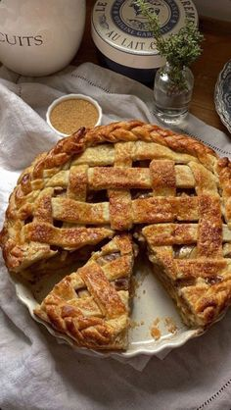
skupaj | 61.42 | D | 58.4 |  |  | skupaj | 69.38 | Z | 48 |  |  | D | 29.6
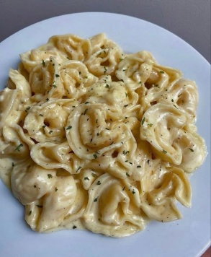
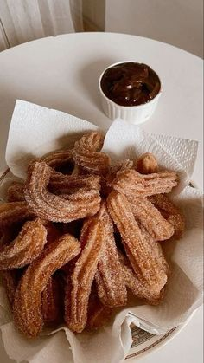
 |  | R | 100 | Z | 49 |  |  | D | 36 |  |  | R | 0 | Z | 25
 |  | skupaj | 70.02 | D | 25.6 |  |  | R | 100 |  |  | skupaj | 22.38 | D | 22.4

 |  |  |  | R | 75 |  |  | skupaj | 54.8 |  |  |  |  | R | 0 | Z | 64

 |  |  |  | skupaj | 47.18 |  |  |  |  |  |  |  |  | skupaj | 19.22 | D | 64 | Z | 74
 |  |  |  |  |  |  |  |  |  |  |  |  |  |  |  | R | 100 | D | 44
 |  |  |  |  |  |  |  |  |  |  |  |  |  |  |  | skupaj | 71.2 | R | 100




Z | 3 | Z | 63 |  |  | Z | 74 |  |  | Z | 73 |  |  |  |  |  |  | skupaj | 70.2

D | 42.4 | D | 58.4 |  |  | D | 64 |  |  | D | 72 | Z | 70
R | 0 | R | 50 |  |  | R | 50 |  |  | R | 100 | D | 64
skupaj | 14.22 | skupaj | 59.02 |  |  | skupaj | 66.2 |  |  | skupaj | 78.1 | R | 100

 |  |  |  | Z | 61 |  |  |  |  |  |  | skupaj | 74.2
 |  |  |  | D | 20

 |  |  |  | R | 100 |  |  | Z | 30

 |  |  |  | skupaj | 56.5 |  |  | D | 33.6 |  |  |  |  | Z | 56


Z | 48 |  |  |  |  |  |  | R | 0 |  |  |  |  | D | 48 |  |  | Z | 78

D | 66.4 |  |  |  |  |  |  | skupaj | 25.08 |  |  |  |  | R | 100 | Z | 52 | D | 49.6



R | 0 | Z | 84 |  |  |  |  |  |  | Z | 45 |  |  | skupaj | 62.4 | D | 64 | R | 100
skupaj | 43.92 | D | 58.4 |  |  | Z | 68 |  |  | D | 44 |  |  |  |  | R | 100 | skupaj | 73.88
 |  | R | 100 |  |  | D | 50.4 |  |  | R | 100 |  |  |  |  | skupaj | 65.2

 |  | skupaj | 79.52 |  |  | R | 50 |  |  | skupaj | 55.7 | Z | 61
 |  |  |  |  |  | skupaj | 59.12 |  |  |  |  | D | 38.4
 |  |  |  |  |  |  |  |  |  |  |  | R | 100
 |  |  |  |  |  |  |  |  |  |  |  | skupaj | 62.02


 |  |  |  | Z | 74 |  |  |  |  |  |  |  |  | Z | 80

 |  |  |  | D | 44 |  |  |  |  |  |  |  |  | D | 52 |  |  | Z | 61


 |  |  |  | R | 75 |  |  | Z | 52 |  |  |  |  | R | 100 | Z | 81 | D | 38.4
 |  |  |  | skupaj | 65.2 |  |  | D | 40 |  |  |  |  | skupaj | 75.6 | D | 68 | R | 100

 |  |  |  |  |  |  |  | R | 100 | Z | 60 |  |  |  |  | R | 100 | skupaj | 62.02

 |  |  |  |  |  | Z | 42 | skupaj | 58 | D | 16 |  |  |  |  | skupaj | 80.9
 |  |  |  |  |  | D | 34.4 |  |  | R | 100

 |  |  |  |  |  | R | 50 |  |  | skupaj | 54.8 | Z | 73
 |  |  |  |  |  | skupaj | 41.32 |  |  |  |  | D | 68
 |  |  |  |  |  |  |  |  |  |  |  | R | 100
 |  |  |  |  |  |  |  |  |  |  |  | skupaj | 76.9


 |  |  |  |  |  |  |  | Z | 57
 |  |  |  |  |  |  |  | D | 48
 |  |  |  |  |  |  |  | R | 100
 |  |  |  |  |  |  |  | skupaj | 62.9

